Sheet1
ID | 截图 | 名称 | 身份 | 位置 | 鼠标焦点对话 | 普通对话 | NPC描述
NPC_01_01 | 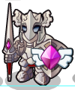 | 沙克 | 广场守护者 | 多比广场 | 守护这里是我的职责 | 你好！多克，不要乱跑，城堡这段时间总是危机四伏，要打起十二分的精神！ ——离开
NPC_01_02 |  | 亚多 | 多比广场老爷爷 | 多比广场 | 想了解多克多比世界的历史吗？ | 我站在这里不知道多少年了。我只想跟所有的多克们述说曾经的往事。 ——离开
NPC_01_03 | 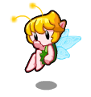 | 尼卡 | 多比广场小精灵 | 多比广场 | 欢迎来到多克多比 | 你好！多克，我是多克精灵尼卡，多克多比世界有很多可以锻炼你各项能力的地方。慢慢探索吧！ ——离开
NPC_01_04 |  | 杰尔 | 智慧多比 | 智慧学堂 | 你有我聪明吗？ | 我是这里有一套训练思维的方法，想试试吗？锻炼思维能力可以让你变得更聪明。 ——离开
NPC_01_05 |  | 古德 | 多比奶奶 | 智慧学堂 | 我可以让你的记忆力变好 | 看看这些水晶，他们是可以唤醒你记忆的潜力。 ——离开
NPC_01_06 |  | 囧囧 | 顽皮多比 | 智慧学堂 | 我魔法课总是集中不了精神 | 魔法课上我总是走神，索隆送了我一套连锁宝石，说是可以让我注意力集中。你也试试，看你评级多少？ ——离开
NPC_01_07 | 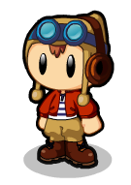 | 安迪 | 飞行员多比 | 智慧学堂 | 我是多克多比世界中唯一的飞行员 | 我不喜欢魔法飞行，我喜欢驾驶飞行器，。飞行是需要高度的反应力的。 ——离开
NPC_01_08 | 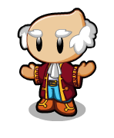 | 克里文 | 大臣多比 | 多比城堡 | 我很担心国王的安慰。 | 我真的很忙。我这边有情况及时会找你的！国王回来前我要打理好多克多比世界。——离开
NPC_01_09 | 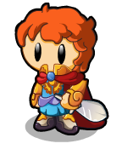 | 奎多 | 将军多比 | 多比城堡 | “有很多乌卡想偷袭我们，急切需要人手帮助！” | 我真的很忙。我这边有情况及时会找你的！国王回来前我要打理好多克多比世界。——离开
NPC_01_10 | 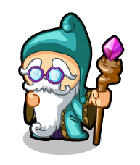 | 米萨 | 长老多克 | 多比城堡 | “索亚是我们最好的朋友” | 多克多比世界的魔法是千变万化的，要好好的学习和利用。索隆可是这方面的专家。 ——离开
NPC_01_11 | 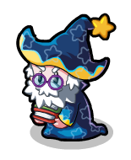 | 多斯坦 | 教授多克 | 多比城堡 | “智慧是多克最重要的财富” | 你好！多克，多克多比世界是崇尚智慧、勇气和爱，他是变身多比后力量的源泉。 ——离开
NPC_01_12 | 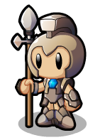 | 欧力 | 宝石守护者 | 多比宝石大厅 | “我要好好守护多比宝石” | 这颗多比宝石是王国的核心，如果这颗宝石被毁坏，所有的多克都不能变身为多比了。所以，我的责任很重大。 ——离开
NPC_01_13 |  | 艾伦 | 守护长老 | 多比宝石大厅 | 想了解多比宝石吗？ | 多比宝石是可以唤醒多克潜能，只要收集足够的彩晶石，积累你的的智慧、勇气和爱，多比宝石将会让你变身各种多比。 ——离开
NPC_01_14 | 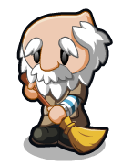 | 拉鲁 | 扫地老爷爷 | 密室 | “我喜欢这这里打扫！” | 你想去人间世界的金字塔吗？哎！没人愿意去哦！ ——离开
NPC_01_15 | 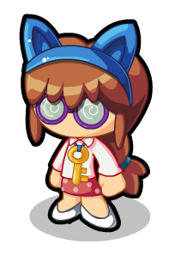 | 森丽 | 图书管理员 | 图书馆 | 我是图书管理员森丽 | 讨厌的火精灵，赶都赶不走。他们喜欢把书当食物。这里是城堡图书馆，你想借书或者有其他什么事情吗？ ——离开
NPC_01_16 | 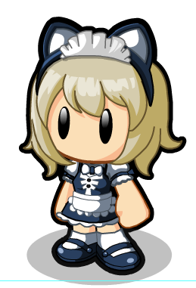 | 茜茜 | 服务生 | 宴会厅 | 乌卡进攻后再也没举行过宴会了。 | 宴会厅的钢琴是可以弹奏出最美的旋律，你可以来试试。 ——离开
NPC-02-01 |  | 莫妮 | 冰激凌女孩 | 多比大街 | 想吃冰激凌吗？ | 我做的冰激凌绝对不含防腐剂哟！来一个吗？或者你想来帮我忙？ ——离开
NPC_02_02 |  | 华多 | 人事小多克 | 多比大街 | 我领结不知道掉哪里了？ | 你好!多克，“理财就是花钱的智慧，你有这种智慧吗？”
NPC_02_03 |  | 迈尔士 | 大班多克 | 多比大街 | 天天都有新工作。 | 大家大小事情都会来找我，我这里天天都有新任务。想赚钱？来找我吧！我是不是很帅！哈哈哈！ ——离开
NPC_02_04 | 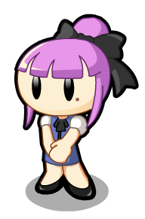 | 麦基 | 服装售货员 | 服饰大楼 | 新服饰上架！来试试吧！ | 你好！想要点什么呢？我们有新的款式，试试吧！ ——离开
NPC_02_05 | 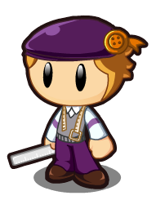 | 布冯 | 裁缝多克 | 服饰大楼 |  | 是谁又把衣服弄得满屋子飞啊！忘了介绍了，我是布冯，你们的衣服都是我做的哦！ ——离开
NPC_02_06（暂缺） | 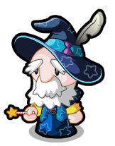 | 索隆 | 大巫师 | 魔法小屋 | 我最大的兴趣就是研究有趣的魔法 | 呵呵！我喜欢研究一些有趣的魔法，看看有没有你需要的？ ——离开
NPC_02_07（暂缺） |  | 妙卡 | 魔女多克 | 魔法小屋 |  | 想体验下骑着扫把在空中战斗的感觉吗？哈哈哈……找你的朋友一起来我这体验下吧！ ——离开
NPC_02_08 |  | 多恩斯 | 神秘多比 | 魔法小屋 | “多比需要的是磨练” | 变身后想拥有更强的魔法吗?把技能书放到多比身上，这样多比就可以释放无穷的力量了。 ——离开
NPC_02_10 | 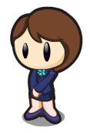 | 米兰尼 | 出纳员 | 多克银行 | “需要存钱吗？” | Hi！多克，有多余的金币吗？你可以把金币存在我这里，利息很高哦！ ——离开
NPC_02_11 | 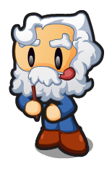 | 库克 | 银行家多克 | 多克银行 | “股票又涨了” | 期货是金融产品中的一种，多克多比世界中的期货是跟合成材料相关的。购买一些期货吧！也许你会大赚特赚。 ——离开
NPC_02_12 | 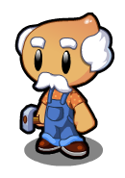 | 迈修 | 木工爷爷 | 家具店 | “我做的家具很不错啊” | “在多克多比，从来不会为了一个木柜而砍掉一棵大树，这里所有的家具材料都是利用宝石合成而来，觉得不可思议吗？让我来教你吧”
NPC_02_13 | 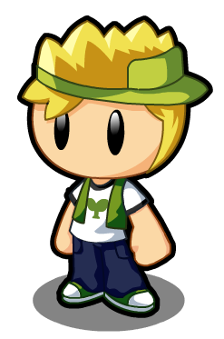 | 瑞克多 | 家具店老板 | 家具店 | “需要点什么呢？” | 我做的家具都是用彩晶石合成为木头材料的，绝对环保。 ——离开
NPC_02_14 | 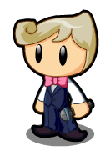 | 梅克 | 服务生 | 幸运小屋 | 幸运大轮盘，好运等你来！ | 想试试自己的运气吗？左边的幸运大轮盘有很多奖品哟！快去试试吧。 ——离开
NPC_03_01 | 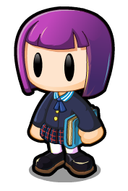 | 拉拉 | 多克学生 | 多比学院 | 魔法作业好多啊！ | 你好啊！这里是多比学院.多比学院里好多伟大的魔法师！这里还可以通往很多有趣的地方。——离开
NPC-03-02 |  | 蒙斯坦 | 科学家多克 | 天文台 | “想知道宇宙的奥秘么？” | 反应力是多比必须具备的能力。我的闪避机器可以训练你的反应力。 ——离开
NPC_03_03 |  | 加加林 | 宇航员多克 | 天文台 | “宇宙真的很漂亮!” | 宇航员最重要的是注意力，我每天都接受着注意力的训练。我的宇航服很酷吧！我目标就是驾驶着飞船穿越整个宇宙。 ——离开
NPC_03_04 |  | 迪克 | 礼堂卫兵多比 | 多比礼堂 | “海灵魔法真是厉害啊” | 我来礼堂守卫前，发现了一个乌卡的栖息地，乌卡都在哪里睡觉呢！我不守卫这里一定过去消灭他们！ ——离开
NPC_03_05（暂缺） | 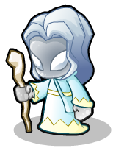 | 希塔 | 白袍魔法师多比 | 实验室 | 多比英雄们，需要我的帮助吗？ | 战斗中难免会受伤，需要点战斗时使用的道具吗？ ——离开
NPC_03_06（暂缺） | 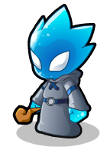 | 塞多 | 灰袍魔法师多比 | 实验室 | “我要努力练习魔法” | 哈哈！敢接受我的考验吗？我的考验可没有几个多克能通过的。 ——离开
NPC_03_07 | 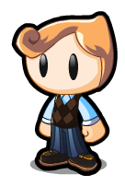 | 西多 | 学生多比 | 实验室 | “我喜欢研究魔法哦” | 嘿！来得正好，跟我一起玩好吗？或者看我研究的新魔法。 ——离开
NPC_03_08 | 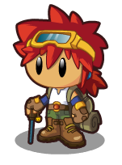 | 霍卡 |  | 操场 | “我去过很多地方哦” | 我喜欢到人间世界去旅游，但讨厌的乌卡来了，我得准备战斗。对了，我抓了一些乌卡的怪兽，想不想跟他们斗斗。 ——离开
NPC_03_09 |  | 赛罗 | 教练多克 | 操场 | “体育锻炼能帮助我们更加快乐！” | 多跑跑步对身体是有好处的，我没事就在这里跑步。我学生可夺过多克多比世界的赛跑冠军呢！ ——离开
NPC_03_12 | 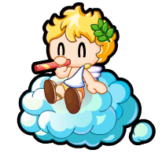 | 贝贝 | 云上的多克 | 空中世界 | 这里有好多神奇的种子。 | 我喜欢在这里吹泡泡！这里有很多神奇飞翔种子，想不想跟我玩猜种子的游戏？ ——离开
NPC_03_13 |  | 艾娜 | 人鱼多克 | 水中世界 | 我在水里好无聊哦！ | 你好！多克。我是人鱼多克哦！我漂亮吗？喜欢这水底的世界吗？ ——离开
NPC_03_14 | 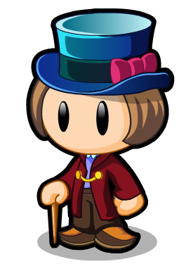 | 查理 | 场景主人多克 | 糖果世界 | 欢迎来到糖果世界 | 喜欢我创造的糖果世界吗？这里的一切都是用糖果做成的哦！ ——离开
NPC_03_15 | 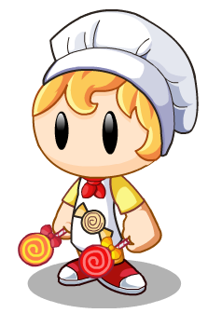 | 乔克 | 糖果师傅 | 糖果世界 | 我做的糖果很好吃哦！ | 我的糖果简直供不应求啊，现在急缺人手帮我做糖果，来帮忙就有礼物送哦！ ——离开
NPC_03_16 | 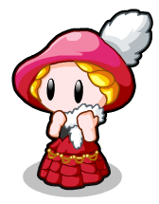 | 查理夫人 |  | 糖果世界 | “喜欢糖果世界吗？” | 啊！！！可恶的噜噜普。总偷我们的糖吃！出去，出去！ ——离开
NPC_03_17 | 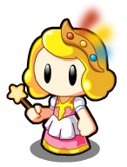 | 仙妮 | 彩虹仙子多克 | 彩虹岛 | “欢迎来到彩虹岛” | 从彩虹岛可以通往漂浮过来的主题岛屿。目前还没有岛屿漂浮过来。下次来吧！ ——离开
NPC_03_18 | 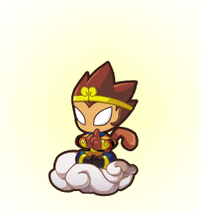 | 卢卡多 | 修炼多比 | 彩虹岛 | “不要打扰我” | 有人说我长得像孙猴子！我怎么觉得不像呢？我这么帅。 ——离开
NPC-05-01 |  | 海格纳 |  | 勇气峡谷 | 我已经没有时间的概念了！ | 勇气峡谷可不是随便玩的地方。这里是勇者才有资格来的地方。 ——离开
NPC_05_02 | 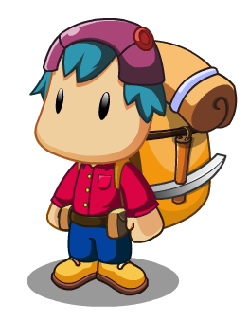 | 恩兹 | 开拓者 | 勇气峡谷 | “你知道紫晶洞在哪吗” | “我的曾曾曾爷爷的考古日志中曾提到”
NPC_05_03 | 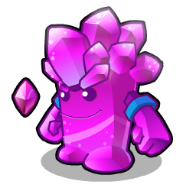 | 瑞拉 | 彩晶精灵 | 彩晶洞 | “千年谜题等待有缘人” | 紫晶石是彩晶石的一种，他最大的力量是可以让你穿越时空。 ——离开
NPC_05_04 |  | 海诺 | 贤者 | 勇者之巅 | “我是多比勇气的化身” | 我是多比勇气的化身，千百年来的这勇气从未消散，它如火炬般照亮了每一个多比的心。你是真的勇士那么接受我的考验吧！ ——离开
NPC_05_05 |  | 克鲁斯 | 大勇者 | 勇者之巅 | “敢于挑战敢于担当就是勇气” | 人生的磨砺将会令你闪闪发光，选择你的去向吧，我的勇士！我这里的磨练可以让你成为真正的勇者。 ——离开
NPC_05_06 |  | 露亚 | 守望奶奶 | 英雄火山 | “火山怎么还在喷发啊！” | 火山爆发挡住了我回家的路，家里有件非常重要的东西，请你一定要帮我找到啊！那是我儿子曾经留下来的遗物！ ——离开
NPC_05_07 | 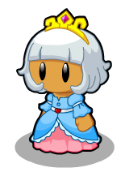 | 海尼斯 | 女孩多克 | 英雄火山(喷发前) | 乌卡到处都是，太讨厌了！ | 我刚从人类世界回来，没有完成我们在人间世界的任务，我们在哪里碰到了讨厌的乌卡。 ——离开
NPC_05_08 | 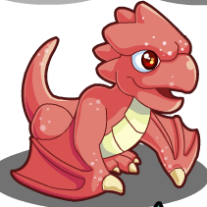 | 渡渡龙 |  | 勇气峡谷 |  | 你想去哪里？我可以带你到勇者之巅，但你必须有勇者勋章，你有吗？ ——离开
NPC_04_01 |  | 思隆 | 光之使者 | 智慧城 | “智慧城是光建造的城市” | “欢迎来到智慧城，智慧大比拼是智慧城里最受欢迎的竞技项目，你想参加吗？”
NPC-04-02 | 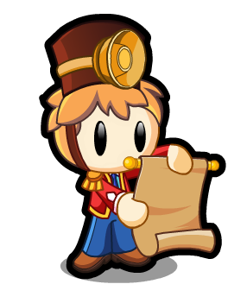 | 其塔 | 布告员 | 挑战厅 | “这期多比之星会是谁呢？” | “你想知道什么？”
NPC_04_03 | 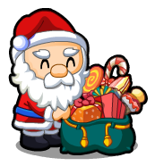 | 其努 | 兑换员 | 挑战厅 | “好多礼物啊！快来兑换哦！” | “有的是，看你拿到拿不到！”
NPC_04_04 |  | 科尔 | 报名台上的多克 | 智慧训练营
NPC_04_05 | 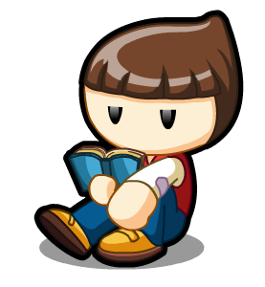 | 多尔 | 打瞌睡的多克 | 智慧训练营 | “好困啊！” | “别以为我睡着了，我是在沉思在酝酿书中的智慧！你想去密室吗？如果你能灭掉门口的火焰，就能够进入密室，得到意外的收获！”
NPC_04_06 |  | 疯狂的尼莫 |  | 疯狂的飞艇 | “这个机器有点问题！” | “啊哈，我知道你在想什么，疯狂，对！就是疯狂，他们都说我是疯子，其实…我也觉得我有那么一点，古怪的点子是成功的开始！你会很好成为我的疯狂大臣的！”
NPC_06_01 |  | 沙拉塔 | 索亚使者 | 索亚森林走道 | 前面就是索亚城了 | 索亚森林里最近出现了一些奇怪的现象…总有一些神秘的黑影。 ——离开
NPC-06-02 | 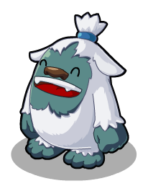 | 咪鲁 |  | 索亚城 | 欢迎来到索亚城 | 这里就是索亚城了，我们索亚是多克最好的伙伴。 ——离开
NPC_06_03 | 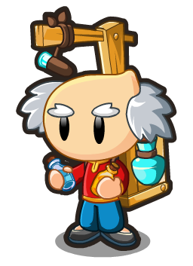 |  | 小贩多克 | 索亚城
NPC_06_04 |  | 罗罗亚 | 登雪山的多克 | 索亚雪山 | “我是来寻找雪索亚的！” | 嗨！你好，你见过雪多克吗？都说雪索亚只是个传说，我坚信它的存在，我会找到它的！ ——离开
NPC_06_05 | 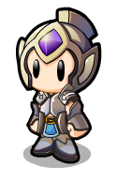 | 梅兰德斯 | 多克士兵 | 索亚雪山 | “圣地里有好多变异的索亚！” | 近段时间索亚的圣地里冒出了变异的怪兽，初步怀疑是圣地附近的污水感染造成的。但可以肯定的是一定与乌卡有着关系。 ——离开
NPC_06_06 |  | 凯奇 | 裁判 | 索亚竞技场 | 多来索亚乐园玩哦！ | 在这里开心的玩吧！ ——离开
NPC_06_07 | 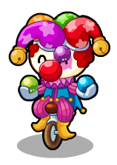 | 哈亚 | 小丑多克 | 索亚乐园 | “要不要让索亚开心下！” | “经常带索亚来乐园，会增加你们之间的好感哦！！”
NPC_06_08 | 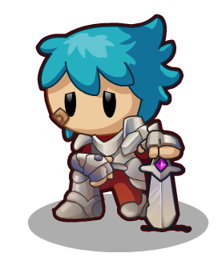 | 哈斯罗德 | 战士多克 | 索亚圣地 |  | 圣地的河流被彻底污染了，现在怪兽们都集中在禁地之中，完全攻不进去。我们要坚持住。 ——离开
NPC_02_09 | 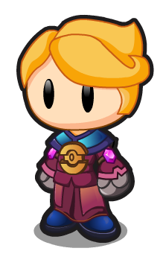 | 哈卡卡 | 炼金术师 | 魔法小屋 | “怎么样才能点石成金呢？” | “别人都说炼金术是用来制造黄金的，但其实炼金术的本质是化学作用。虽然说黄金练成理论上不是不可能，但现在我们还是脚踏实地的炼制药水吧。”
NPC_07_02（新增) |  | 魔兽蝠
NPC_01_18（新增) | 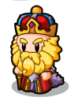 | 国王

